◆プレスカバー
 | 大阪府景気観測調査結果（2020年4～6月期）
景気は、急速に悪化している

 | 今期の業況判断ＤＩは、全産業で６期連続の悪化となり、ＤＩは－65.9となった。これは、リーマン・ショック後の2009年１～３月期（－60.8）を下回る水準である。新型コロナウイルスの世界的な感染拡大が続き、経済社会活動の制限が行われたことなどから、前回調査からのＤＩの減少幅が３期連続で２桁となった。また、プラス水準が続いていた資金繰りＤＩが、休業や自粛といった企業・消費者双方の活動停滞もあり、2012年１～３月期以来のマイナス水準となるなど、景気は急速に悪化している。 ただし、新型コロナウイルスの感染再拡大の懸念が残るものの、調査結果によると来期の業況は改善する見通しとなっている。

特設項目：新型コロナウイルスの影響は、時間が経つにつれて広範囲に拡大
 | 回答企業の８割強が、新型コロナウイルスの感染拡大は自社の経営にマイナスの影響を与えていると考えている。とりわけ、飲食店・宿泊業、卸売業、小売業での回答割合が高い。 自由記述のコメントによると、３～４月の「生活関連サービス業，娯楽業」に始まり、４月以降には「小売業」「飲食店・宿泊業」が、５月頃からは「卸売業」「製造業」が悪影響を受けており、時間の経過とともに大阪経済への影響が拡大していることが分かる（９～10頁参照）。

 | 図１ 主な項目のＤＩ

 | ＤＩは「上昇又は増加等の企業割合(％)」から「下降又は減少等の企業割合(％)」を差し引いたもので、プラスは上昇・増加・黒字基調・順調等の企業割合が上回り、マイナスは下降・減少 ・赤字基調・窮屈等の企業割合が上回ったことを示す。

1

◆本編
［調査結果］

１．企業業況判断…ＤＩはリーマン・ショックを超える落ち込み
 | 今期の業況判断ＤＩは、全産業で４期連続の悪化となり、ＤＩは－29.4となった。これは、20 12年の景気後退期以来の低水準である。前回調査に比べて、業種・規模を問わずＤＩが２桁の悪化となるなど、景気は弱い動きとなっている。ただし、消費税増税の影響や米中貿易摩擦の緊張が和らぐ中で、来期の業況は全産業で改善する見通しである。
 | ■2020年4～6月期の業況判断ＤＩ（「上昇」－「下降」企業割合；前期比、季節調整 済）：－65.9
 | ○前回（2020年1～3月期）調査比：▲24.1pt
 | 製造業 | ▲19.4pt | 非製造業 | ▲26.5pt
 | 大企業 | ▲32.6pt | 中小企業 | ▲23.8pt
 | （注）▲はマイナス、pt はポイントを表す

図２ 業況判断ＤＩの推移（前期比、季節調整済、製造業・非製造業別）

※シャドー部分は大阪産業経済リサーチ＆デザインセンターが設定した景気後退期を示す。

 | 図３ 業況判断ＤＩの推移（前期比、季節調整済、大企業・中小企業別）

※シャドー部分は大阪産業経済リサーチ＆デザインセンターが設定した景気後退期を示す。

 | 3
 | ■業況判断（前期比）の前年同期調査比
 | 上昇要因 | 「内需の回復」などが増加し、「販売･受注価格の上昇」「他社との競合」などが減少した。
 | 下降要因 | 「内需の減退」「輸出の減退」などが増加し、「他社との競合」「原材料コストの上昇」などが減少した。

図４ 上昇要因（前年同期との比較） 図５ 下降要因（前年同期の比較）

２．出荷・売上高…ＤＩは2009年１～３月期の水準（－60.4）を下回る

 | ■出荷・売上高ＤＩ（「増加」－「減少」企業割合；前期比、季節調整済）：－65.5
 | ○前回調査比：▲24.3pt
 | 製造業 | ▲21.7pt | 非製造業 | ▲25.5pt
 | 大企業 | ▲32.4pt | 中小企業 | ▲23.8pt
 | （注）▲はマイナス、pt はポイントを表す

 | 図６ 出荷・売上高ＤＩの推移（前期比、季節調整済、大企業・中小企業別）

※シャドー部分は大阪産業経済リサーチ＆デザインセンターが設定した景気後退期を示す。

4
３．製･商品単価及び原材料価格…製・商品単価ＤＩは需要の急激な減少などにより２桁の下落、
 | 原材料価格ＤＩは2009年10～12月期以来のマイナス水準

 | ■製・商品単価ＤＩ（｢上昇｣－｢下落｣企業割合）：－25.5
 | ○前回調査比：▲10.9pt
 | 製造業 | ▲6.5pt | 非製造業 | ▲13.0pt
 | 大企業 | ▲14.6pt | 中小企業 | ▲10.4pt

 | ■原材料価格ＤＩ（｢上昇｣－｢下落｣企業割合）：－1.3
 | ○前回調査比：▲17.4pt
 | 製造業 | ▲15.8pt | 非製造業 | ▲18.3pt
 | 大企業 | ▲12.5pt | 中小企業 | ▲17.7pt
 | （注）▲はマイナス、pt はポイントを表す

 | 図７ 製・商品単価ＤＩの推移（大企業・中小企業別）

※シャドー部分は大阪産業経済リサーチ＆デザインセンターが設定した景気後退期を示す。

 | 図８ 原材料価格ＤＩの推移（大企業・中小企業別）

※シャドー部分は大阪産業経済リサーチ＆デザインセンターが設定した景気後退期を示す。

5
４．営業利益判断、利益水準…利益判断ＤＩは2009年４～６月期（－40.9）以来の低水準。利益
 | 水準ＤＩも2009年１～３月期（－59.0）の水準を下回る

 | ■営業利益判断ＤＩ（「黒字」－「赤字」企業割合；季節調整済）：－37.2
 | ○前回調査比：▲28.7pt
 | 製造業 | ▲27.7pt | 非製造業 | ▲28.8pt
 | 大企業 | ▲24.0pt | 中小企業 | ▲29.4pt

 | ■営業利益水準ＤＩ（「増加」－「減少」企業割合；前期比、季節調整済）：－62.4
 | ○前回調査比：▲24.0pt
 | 製造業 | ▲22.2pt | 非製造業 | ▲25.2pt
 | 大企業 | ▲30.4pt | 中小企業 | ▲23.9pt
 | （注）▲はマイナス、pt はポイントを表す

 | 図９ 営業利益判断ＤＩの推移（季節調整済、大企業・中小企業別）

※シャドー部分は大阪産業経済リサーチ＆デザインセンターが設定した景気後退期を示す。

 | 図10 営業利益水準ＤＩの推移（前期比、季節調整済、大企業・中小企業別）

※シャドー部分は大阪産業経済リサーチ＆デザインセンターが設定した景気後退期を示す。

6
５．資金繰り…ＤＩは2012年１～３月期以来のマイナス

 | ■資金繰りＤＩ（「順調」－「窮屈」企業割合）：－8.1
 | ○前回調査比：▲15.5pt
 | 製造業 | ▲12.4pt | 非製造業 | ▲16.8pt
 | 大企業 | ▲17.8pt | 中小企業 | ▲15.3pt
 | （注）▲はマイナス、pt はポイントを表す

 | 図11 資金繰りＤＩの推移（製造業・非製造業別）

※シャドー部分は大阪産業経済リサーチ＆デザインセンターが設定した景気後退期を示す。

６．設備投資…ＤＩは2010年１～３月期（－20.6）以来の低水準

 | ■設備投資ＤＩ（「増加」－「減少」企業割合）：－19.7
 | ○前回調査比：▲14.0pt
 | 製造業 | ▲14.5pt | 非製造業 | ▲13.9pt
 | 大企業 | ▲18.8pt | 中小企業 | ▲13.4pt
 | （注）▲はマイナス、pt はポイントを表す

 | 図12 設備投資ＤＩの推移（製造業・非製造業別）

※シャドー部分は大阪産業経済リサーチ＆デザインセンターが設定した景気後退期を示す。

7
７．雇用状況、雇用予定人員…不足感は急激に解消、雇用予定人員ＤＩも２期連続の低下

 | ■2020年4～6月期の雇用不足感ＤＩ（｢不足｣－｢過剰｣企業割合）：7.9
 | ○前回調査比：▲24.5pt

 | 図13 雇用不足感ＤＩの推移（大企業・中小企業別）

※シャドー部分は大阪産業経済リサーチ＆デザインセンターが設定した景気後退期を示す。

 | ■2020年7～9月期の雇用予定人員ＤＩ（｢増加(予定)｣－｢減少(予定)｣企業割合；季節調整 済）：－5.7
 | ○前回調査比：▲1.9pt

 | 図14 雇用予定人員ＤＩの推移（季節調整済、製造業・非製造業別）

※シャドー部分は大阪産業経済リサーチ＆デザインセンターが設定した景気後退期を示す。

7～9 18 | 0.31695721078 | -2.8818443804 | -1.8765432099 | 0
10～12 | 0.86956521739 | -6.0240963855 | -3.9411455596 | 0
1～3 19 | 3.9087947883 | 1.1252813203 | 2.0030816641 | 0
4～6 | 3.664921466 | -0.2311248074 | 0.96205237841 | 0
7～9 | 0.16638935108 | -3.2282859339 | -2.1556256572 | 0
10～12 | -2.397260274 | -3.3361847733 | -3.0233884769 | 0
1～3 20 | 2.0634920635 | -0.98522167488 | 0.054112554113 | 0
4～6 | -1.0186757216 | -3.1409168081 | -2.4335031126 | 0
7～9 | -2.8286189684 | -5.9950041632 | -4.9389567148 | 0
10～12 | -12.321428571 | -9.4606542882 | -10.408042578 | 0
1～3 21 | -10.30110935 | -6.2127659574 | -7.6411960133 | 0
4～6 | -14.37037037 | -11.34751773 | -12.397119342 | 0
7～9 | -10.862619808 | -11.075697211 | -11.004784689 | 0
10～12 | -5.5077452668 | -7.7660594439 | -6.9581280788 | 0
7～9 18 | 0.31695721078 | -2.8818443804 | -1.8765432099 | 0
10～12 | 0.86956521739 | -6.0240963855 | -3.9411455596 | 0
1～3 19 | 3.9087947883 | 1.1252813203 | 2.0030816641 | 0
4～6 | 3.664921466 | -0.2311248074 | 0.96205237841 | 0
7～9 | 0.16638935108 | -3.2282859339 | -2.1556256572 | 0
10～12 | -2.397260274 | -3.3361847733 | -3.0233884769 | 0
1～3 20 | 2.0634920635 | -0.98522167488 | 0.054112554113 | 0
4～6 | -1.0186757216 | -3.1409168081 | -2.4335031126 | 0
7～9 | -2.8286189684 | -5.9950041632 | -4.9389567148 | 0
10～12 | -12.321428571 | -9.4606542882 | -10.408042578 | 0
1～3 21 | -10.30110935 | -6.2127659574 | -7.6411960133 | 0
4～6 | -14.37037037 | -11.34751773 | -12.397119342 | 0
7～9 | -10.862619808 | -11.075697211 | -11.004784689 | 0
10～12 | -5.5077452668 | -7.7660594439 | -6.9581280788 | 0
８．来期の業況見通し…規模・業種を問わず前期比はプラスで、全体でも２桁の改善となる見通し
（P3図2参照）

 | ■2020年7～9月期の業況見通しＤＩ（｢上昇｣－｢下降｣企業割合；季節調整済）：－53.5
 | ○今期業況判断（季節調整済）比：12.4pt
 | 製造業 | 9.0pt | 非製造業 | 13.4pt
 | 大企業 | 29.2pt | 中小企業 | 11.7pt
 | （注）▲はマイナス、pt はポイントを表す

8
９．2019年度の業績等について
（１）2019年度の営業利益

全体では、黒字企業が38.0％、赤字企業が30.3％となった。営業利益をＤＩ（「黒字」－「赤字」企業割合）で比較すると、業種別では製造業（10.9）が非製造業（6.2）を上回る。ただし、非製造業の情報通信業（45.7）、建設業（29.7）、不動産業（17.8）などでは、黒字企業が赤字企業を大きく上回り、ＤＩは２桁のプラスとなっている。 規模別のＤＩでは、中小企業（3.9）に対して、大企業が62.3と大きく上回っており、大企業の好調ぶりが顕著である。

営業利益を前年度と比較すると、全体では「減少」が50％超となっている。上と同様にＤＩ（「増加」－「減少」企業割合）で比較すると、業種別では非製造業（-28.6）が製造業（-38.7）を上回っている。ただし、非製造業のうち飲食店・宿泊業（-61.8）、小売業（-39.5）、運輸業（-31.0）、卸売業（-30.0）などの不振が目立っている。 規模別のＤＩをみると、中小企業は「減少」が50％を超え、ＤＩは-33.0なのに対して、大企業は「増加」が約29％にとどまり、ＤＩも-14.6と中小企業を上回っている。

（２）2019年度の従業者数（前年度との比較）

全体では、増加企業が11.6％、減少企業が18.2％となった。従業者数をＤＩ（「増加」－「減少」企業割合）で比較すると、業種別では製造業（-5.1）が非製造業（-7.3）を上回っている。とりわけ、非製造業では飲食店・宿泊業（-32.5）や小売業（-14.6）において、減少企業が増加企業を大きく上回り、ＤＩは２桁のマイナスとなっている。 規模別のＤＩでは、中小企業（-7.5）に対して大企業が10.5と上回り、大企業の旺盛な雇用需要がうかがえる。

9
（３）2019年度の出荷・売上高（前年度との比較）

全体では、増加企業が17.5％、減少企業が47.7％となった。出荷・売上高をＤＩ（「増加」－「減少」企業割合）で比較すると、業種別では非製造業（-28.4）が製造業（-34.0）を上回っている。ただし、非製造業のうち飲食店・宿泊業（-53.7）、小売業（-47.7）、卸売業（-31.1）などでは、減少企業が増加企業を大きく上回り、ＤＩは２桁のマイナスとなっている。 規模別では、大企業では「増加」割合が29％超と、中小企業（16.8％）に比べて高く、ＤＩも中小企業（-31.2）に対して大企業が-13.8と、回答企業全体における大企業の堅調ぶりが分かる。

10．新型コロナウイルス感染症の影響について
（１）経営への影響

新型コロナウイルスの感染拡大により、全体では回答企業の８割強が経営にマイナスの影響があったとしている。業種別でみると、非製造業の飲食店・宿泊業（94.3％）、卸売業（86.6％）、小売業（85.0％）でマイナスの影響を受けたとの回答割合がきわめて高い。

10
（２）経営への影響（自由記述のテキストマイニング）

回答企業による自由記述について、用語の出現頻度やコメント間の共通性をネットワークで図示すると、図Ａのようになった。①図Ａ、②業種ごとに頻出する用語（資料10-2参照）、③個別のコメントを総合的に分析したところ、新型コロナウイルスの感染拡大は府内のあらゆる業種に対して、次のような影響を与えたと推察される。 ○「生活関連サービス業，娯楽業」：３～４月に来店客数が減少し、売上が半分以下に減少した。 ○「小売業」「飲食店・宿泊業」：政府の緊急事態宣言（４月７日）や大阪府の休業要請（４月14～５月 ６日）を受け、４月以降にかけて一部企業の休業などで来店客数や予約が減り、売上減少となった。 ○「卸売業」：得意先（小売業等）の休業のあおりで、５月頃から販売に影響が出て、売上が減少した。 ○「製造業」：５月頃に受注の減少から生産を大幅に減らしたことで、売上減となった。 ○「建設業」：受注の延期やキャンセル（中止）によって、現場の工事がストップしている。 ○「専門・技術サービス業」：建設業との関連が深い建築コンサルタント、広告代理店等では、工事の延 期（または中止）やイベント等の経済活動の停滞により、４～５月は営業活動や新規受注の獲得ができ ていない状況である。 ○「不動産業」：小売業や飲食店などの店舗が入居する賃貸テナントでは、休業要請に伴う収入減により 賃料の支払い遅延や減額の相談が増え、家賃の減収となっている。 ○「情報通信業」：取引先企業の新規プロジェクトが滞り、７月以降の売上が減少すると見込んでいる。 このように、時間の経過につれて悪影響が大阪経済の広範囲に及んでいる。

図Ａ 共起ネットワーク
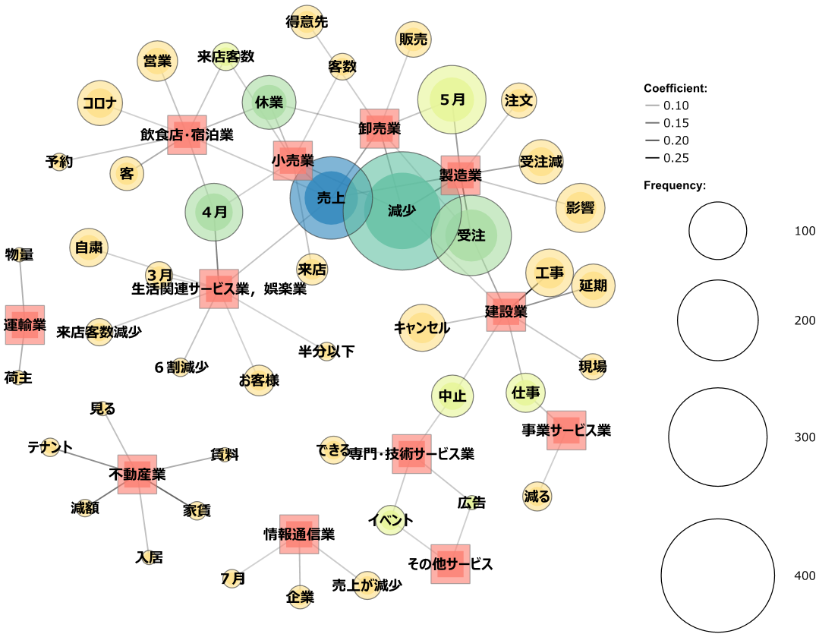

《出現回数》

10

注1）円の大きさは出現回数を示している。
注2）分析に用いた各業種の特徴的な用語は、巻末表に掲載。

11

